상품제안서
라이트핏 포켓베어 키링 5단 양우산 | 상품코드: S45213

 |  |  |  |  |  |  | 02-713-8555 | www.synergygift.co.kr
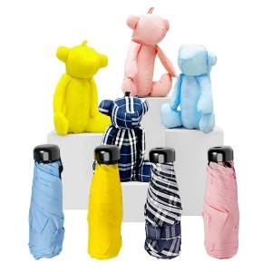

【상세/제작정보】 | <p><span style="font-size: 18.6667px;">※ 종이케이스 추가시 1박스 49개입 / 박스당 5,000원(VAT별도) 발생 됩니다.</span>​</p>

【인쇄/포장옵션】 | 레이저, 손잡이 DTF컬러 / 포장지포장

【공급단가】 | 수량 | 30~ | 100~ | 300~ | 1,000~ | 3,000~
*VAT별도 | 단가 | 17,160원 | 16,230원 | 15,440원 | 15,040원 | 14,780원

【상품 URL】 | https://www.synergygift.co.kr:443/src/goods_detail.php?gdno=45213

